Calculation
Диаграмма деформирования бетона
-1.50 | -160 | -4.20 | -160 | -3.50000 | 0 | 0 | -160
-2.00 | -160 | -4.10 | -160 | -3.50000 | -160 | 0 | 0
-3.50 | -160 | -3.99 | -160
 |  | -3.89 | -160
 |  | -3.78 | -160
 |  | -3.68 | -160
 |  | -3.57 | -160
 |  | -3.47 | -160
 |  | -3.36 | -160
 |  | -3.26 | -160
 |  | -3.15 | -160
 |  | -3.05 | -160
 |  | -2.94 | -160
 |  | -2.84 | -160
 |  | -2.73 | -160
 |  | -2.63 | -160
 |  | -2.52 | -160
 |  | -2.42 | -160
 |  | -2.31 | -160
 |  | -2.21 | -160
 |  | -2.10 | -160
 |  | -2.00 | -160
 |  | -1.89 | -160
 |  | -1.79 | -160
 |  | -1.68 | -160
 |  | -1.58 | -160
 |  | -1.47 | -157
 |  | -1.37 | -146
 |  | -1.26 | -134
 |  | -1.16 | -123
 |  | -1.05 | -112
 |  | -0.95 | -101
 |  | -0.84 | -90
 |  | -0.74 | -78
 |  | -0.63 | -67
 |  | -0.53 | -56
 |  | -0.42 | -45
 |  | -0.32 | -34
 |  | -0.21 | -22
 |  | -0.11 | -11
 |  | 0.00 | 0
 |  | 0.00 | 0
 |  | 0.01 | 0
 |  | 0.01 | 0
 |  | 0.02 | 0
 |  | 0.02 | 0
 |  | 0.03 | 0
 |  | 0.03 | 0
 |  | 0.04 | 0
 |  | 0.04 | 0
...
...
 |  |  |  |  | мм
 |  |  |  |  |  | Krd | 1.00
...
 |  |  |  |  |  | Ysp = | 0.9
 |  |  |  |  |  | σp = | 11200 | кгс/см^2
 |  |  |  |  |  | σbp = | 250 | кгс/см^2
 |  |  |  |  | 4750 | кгс/см^2
 |  |  |  |  | 4750 | кгс/см^2 |  |  |  |  |  |  |  | Учёт деформаций ползучести:
 |  |  |  |  | 1.90E+06 | кгс/см^2 |  |  |  |  |  |  |  |  | Нормативная предельная удельная деформация ползучести
 |  |  |  |  | 0.00450 |  |  |  |  |  |  |  |  |  | Поправочные коэффициенты:
 |  |  |  |  | 0.01500 |  |  |  |  |  |  |  |  |  | Передаточная прочность бетона на сжатие, в долях
 |  |  |  |  |  |  |  |  |  |  |  |  |  |  | Возраст бетона к моменту нагружения, сут
 |  |  |  |  |  | Ru = | 3350 | кгс/см^2 |  |  |  |  |  |  | Модуль удельной поверхности элемента, м^(-1)
 |  |  |  |  |  | Ruс = | 3350 | кгс/см^2 |  |  |  |  |  |  | Относительная влажность воздуха окружающей среды, %
 |  |  |  |  |  | Eu = | 2.00E+06 | кгс/см^2 |  |  |  |  |  |  | Предельная удельная деформация ползучести
Диаграмма деформирования ненапрягаемой арматуры
1.78 | 3550 | -26.25 | -3550 | -25.00 | 0 | 25.00 | 3550
1.78 | 3550 | -24.62 | -3550 | -25.00 | -3550 | 25.00 | 0
25.00 | 3550 | -22.99 | -3550
-25.00 | -3550 | -21.36 | -3550
-1.78 | -3550 | -19.72 | -3550
-1.78 | -3550 | -18.09 | -3550
 |  | -16.46 | -3550
 |  | -14.83 | -3550
 |  | -13.20 | -3550
 |  | -11.57 | -3550
 |  | -9.93 | -3550
 |  | -8.30 | -3550
 |  | -6.67 | -3550
 |  | -5.04 | -3550
 |  | -3.41 | -3550
 |  | -1.78 | -3550
 |  | -1.78 | -3550
 |  | -1.78 | -3550
 |  | -1.78 | -3550
 |  | -1.78 | -3550
 |  | -1.78 | -3550
 |  | -1.78 | -3550
 |  | -1.78 | -3550
 |  | -1.78 | -3550
 |  | -1.78 | -3550
 |  | -1.78 | -3550
 |  | -1.78 | -3550
 |  | -1.78 | -3550
 |  | -1.78 | -3550
 |  | -1.78 | -3550
 |  | -1.78 | -3550
 |  | -1.60 | -3195
 |  | -1.42 | -2840
 |  | -1.24 | -2485
 |  | -1.07 | -2130
 |  | -0.89 | -1775
 |  | -0.71 | -1420
 |  | -0.53 | -1065
 |  | -0.36 | -710
 |  | -0.18 | -355
 |  | 0.00 | 0
 |  | 0.18 | 355
 |  | 0.36 | 710
 |  | 0.53 | 1065
 |  | 0.71 | 1420
 |  | 0.89 | 1775
 |  | 1.07 | 2130
 |  | 1.24 | 2485
 |  | 1.42 | 2840
 |  | 1.60 | 3195
...
 |  |  |  |  |  | Ysp = | 0.9
 |  |  |  |  |  | σu = | 11200 | кгс/см^2
 |  |  |  |  |  | εu = | 0.02500
 |  |  |  |  |  | εuс = | -0.02500
 |  |  |  |  |  | Yu = | 7.85 | тс/м^3
...
 |  |  |  |  |  | ε х | 100000
 |  |  |  |  |  | 1 кгс/см^2 = | -2
...
 |  |  |  |  |  |  | 7.00
 |  |  |  |  |  |  | 15.00
 |  |  |  |  |  |  | 10000
...
 |  |  |  |  |  |  |  |  | Учёт деформации усадки:
 |  |  |  |  |  |  |  |  | учесть в расчёте деформации усадки |  | нет
 |  |  |  |  |  |  |  |  | Нормативное значение деформации | εsn = | -0.00040
 |  |  |  |  |  |  |  |  | Тепловлажностная обработка бетона | нет |  | kt = | 1.00
 |  |  |  |  |  |  |  |  | Модуль удельной поверхности элемента | 2.8 | м^(-1) | ξ1(sh) = | 0.40
0.00178 |  |  |  |  |  |  |  |  | Относительная влажность воздуха | 60.0 | % | ξ2(sh) = | 1.00
0.02500 |  |  |  |  |  |  |  |  | Предельная деформация усадки |  |  | εsh = | 0.00000
...
 |  |  |  | Напрягаемая арматура:
Коэффициент использования сечения
 | Kf = | 0.480
2.02E-03
7.94E-06 | 1/см
3.25E-05 | 1/см
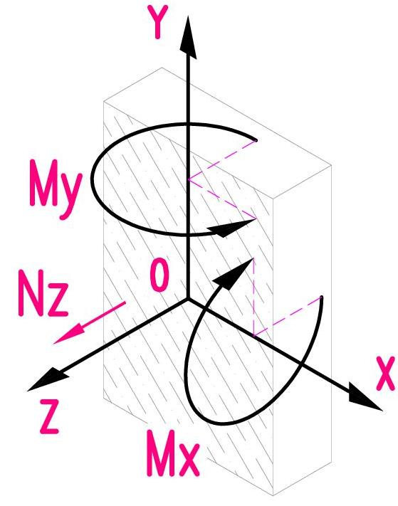
...
 |  |  |  | Напрягаемая арматура:
 | εb_max = | 0.00796
 | εb_min = | -0.00168
 | σb_max = | 0.0 | кгс/см^2
 | σb_min = | -160.0 | кгс/см^2
 | εb_ult = | -0.00350
 | εbt_ult = | ***
 |  | εb_min/εb_ult = | 0.480
 |  | εb_max/εbt_ult = | ***
...
 |  |  |  | Напрягаемая арматура:
 | εs_max = | 0.00788
 | εs_min = | -0.00141
 | σs_max = | 3550.0 | кгс/см^2
 | σs_min = | -2822.8 | кгс/см^2
 | ± εs_ult = | 0.02500
 |  | εs_min/εs_ult = | 0.056
 |  | εs_max/εs_ult = | 0.315
...
 |  |  |  | Напрягаемая арматура:
 | εp_max =
 | εp_min =
 | σp_max = |  | кгс/см^2
 | σp_min = |  | кгс/см^2
 | ± εp_ult =
 |  | εp_min/εp_ult = | ***
 |  | εp_max/εp_ult = | ***
...
 |  |  |  | Напрягаемая арматура:
 | εu_max =
 | εu_min =
 | σu_max = |  | кгс/см^2
 | σu_min = |  | кгс/см^2
 | ± εu_ult =
...

